Hardware
INSATEXT Requerimientos Técnicos ( Harware & Software ) |  |  |  |  |  | INSATEXT Análisis Comparativo Tarifas Proveedores

Nº | Nombre | Imagen | Procesador | Detalles | Garantia | Puntos Colombia | techinn.com | Sitechcolombia | Mercado Libre | Ktronix | HP STORE COLOMBIA | Alkosto | B&H Photo-Video-Audio | Lenovo | Jumbo | Exito | Falabella | Precio más Bajo | Proveedor precio más Bajo | Precio más Alto | Proveedor precio más Alto | Diferencia entre Precio más Alto y más Bajo | Observaciones Generales | RECOMENDACIÓN
1 | Portátil LENOVO Ideapad Slim 3 15AHP10 | 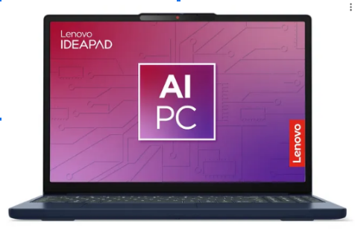 | AMD Ryzen 5 8640HS | (12T, 3.5 / 4.9GHz, 6MB L2 / 16MB L3) - RAM 24 GB - SSD 512 GB | 1 año de Garantia |  |  | 4,038,421.0 | 2,309,900.0 | 2,399,900.0 |  | 2,399,900.0 |  |  | 2,489,000.0 |  |  | 2,309,900.0 | Mercado Libre | 4,038,421.0 | Sitechcolombia | 1,728,521.0 | Buena potencia general y capacidad multitarea e IA | Si
2 | Portatil Lenovo Slim 3 15IRH10 | 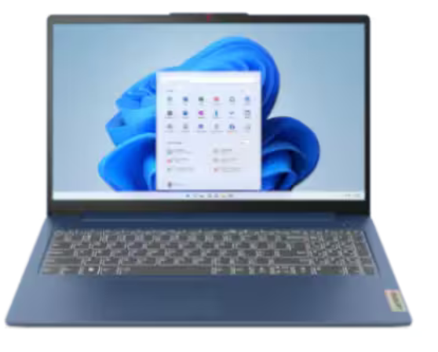 | INTEL CORE I7 13620H | ( 2.4 / 4.9GHz, 24 MB) - RAM 24 GB - SSD 512 GB | 1 año de Garantia |  |  |  | 2,429,000.0 |  |  |  |  |  |  | 2,569,000.0 | 2,399,900.0 | 2,399,900.0 | Falabella | 2,569,000.0 | Exito | 169,100.0 | Buena potencia general y capacidad multitarea y eficiencia energetica. | SI
4 | 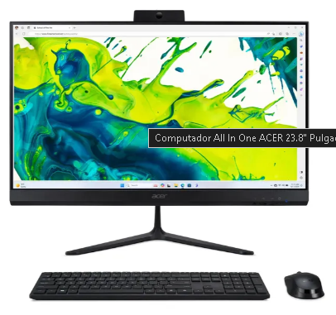 All In One ACER AIO C24 |  | AMD Ryzen 7 5825U | 31.8 / 4.3GHz, 4MB L2 / 16MB L3) - RAM 16 GB - SSD 512 GB | 1 año de Garantia |  |  |  |  | 2,489,000.0 |  | 2,489,000.0 |  |  |  |  |  | 2,489,000.0 | Ktronix | 2,489,000.0 | Ktronix | 0.0 | Adecuado para multitarea y gran pantalla | no
5 | All in One Asus V400 AIO V470VAK | 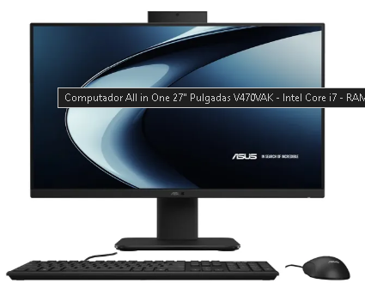 | INTEL CORE I7 13620H | ( 2.4 / 4.9GHz, 24 MB) - RAM 16 GB - SSD 512 GB | 1 Año de Garantia | 3,471,932.0 |  |  |  | 3,999,000.0 |  | 3,999,000.0 |  |  |  |  |  | 3,471,932.0 | Puntos Colombia | 3,999,000.0 | Ktronix | 527,068.0 | Buena potencia general con gran pantalla y capacidad multitarea, ademas de almacanemiento | Si
4 | Adaptador Multipuerto VTA 8 en 1 USBC a HDMI |  | RJ45: Velocidad Ethernet máxima: 1000 Mbps. | Adaptador USB-C multipuerto, ideal para conectar disco duro, teclado, SD, Mouse, TF, RJ45, HDMI, etc. •Agrupa todos los puertos esenciales en un dispositivo compacto y ligero.•Fácil conexión, no requiere controladores. | 1 año de Garantia |  |  |  | 369,815.0 | 199,900.0 |  | 199,900.0 |  |  |  |  | 220,000.0 | 199,900.0 | Ktronix | 369,815.0 | Mercado Libre | 169,915.0 | Es comodo para llevar, la cantidad de puertos es adecuada y el uso de Internet por cable para los nuevos portátiles que no inciuyen esta conexión. | Si
5 | Logitech Mouse Inalambrico Serie Ergo Lift |  | La conexión inalámbrica (Bluetooth o receptor USB Logi Bolt) La respuesta de los botones (6 en total) El ahorro de energía y la gestión de batería La sensibilidad del sensor y la personalización vía software (Logi Options+) | Cantidad de botones: 6 Sistemas operativos compatibles: Windows 10,Windows 11,macOS 10.15 Tipo de mouse: Vertical Orientación de la mano: derecha Altura: 7.1 cm Incluye pilas: Sí Interfaces: USB Es ergonómico: Sí Es inalámbrico: Sí Condición del ítem: Nuevo Línea: Ergo Modelo: 910-006467 Resolución del sensor: 4000 dpi Tecnología del sensor: Logitech Tipo de sensor: Óptico Peso: 125 g Ancho: 7 cm Tipo de alimentación inalámbrica: Pilas Con Bluetooth: Sí Con rueda de desplazamiento: Sí Con conexión USB: Sí Con cable: No | 1 Año de Garantia |  | 210,210.0 |  | 356,211.0 | 369,900.0 |  | 369,900.0 |  |  | 369,900.0 | 326,900.0 | 359,900.0 | 210,210.0 | techinn.com | 369,900.0 | Ktronix | 159,690.0 | Duración de la batería de hasta 24 meses Clics silenciosos. Personalización de botones con los accesos directos favoritos. Posición de sujeción natural para confort prolongado. Ajuste estupendo para manos pequeñas y medianas-. | Si
7 | Teclado LOGITECH Inalámbrico Bluetooth Ergonómico Wave | 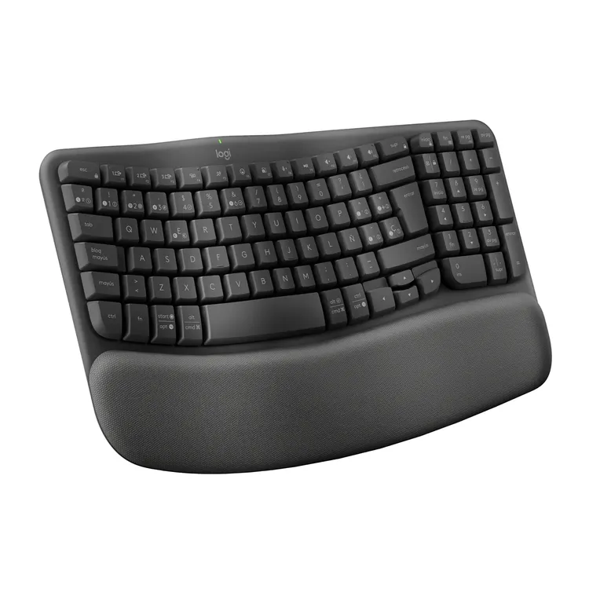 | Compatibilidad con tipo de conexión Receptor USB Logi Bolt (incluido) Tecnología Bluetooth® Low Energy Radio de acción inalámbrico Radio de acción inalámbrico de 10 m Bluetooth Low Energy Receptor USB Logi Bolt Dos años de garantía de hardware limitada | Diseño con doble impresión (Windows/Mac) Teclas Easy-Switch (se pueden conectar 3 dispositivos multisistema operativo) Patas ajustables (+4 grados) Conmutador de encendido/apagado Indicadores luminosos de bloqueo de mayúsculas y carga de batería Compatible con ratón dotado de tecnología Logitech Flow ? | 2 Años de Garantia |  | 342,143.0 |  | 319,900.0 | 339,900.0 |  | 339,900.0 | 325,738.0 |  |  | 284,990.0 | 325,900.0 | 284,990.0 | Exito | 342,143.0 | techinn.com | 57,153.0 | Reposamanos acolchado, que da más soporte para las muñecas, menos presión y una postura de escritura natural durante todo el día. | Si
8 | Monitor SAMSUNG Gamer 24" Pulgadas Odyseey DG300 FHD Plano | 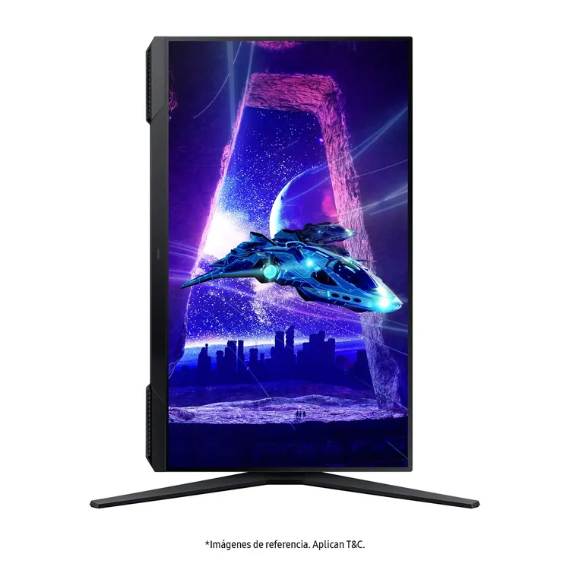 | Frecuencia de actualización de 180 Hz y tiempo de respuesta de 1 ms (MPRT). AMD Radeon FreeSync™ | Diseño sin bordes de 3 lados, 36 Meses, tamaño de pantalla 60.96 Centímetros | 2 Años de Garantia |  | 451,795.0 |  | 628,613.0 | 639,900.0 |  | 639,900.0 | 400,550.0 |  | 719,900.0 | 679,900.0 | 729,900.0 | 400,550.0 | B&H Photo-Video-Audio | 729,900.0 | Falabella | 329,350.0 | Excelente pantallla, pero la conexión es únicamente por cable, no existe posibilidad inhalámbrica | Si
9 | Audífonos de Diadema SONY Inalámbricos Bluetooth Over Ear WH-CH720N | 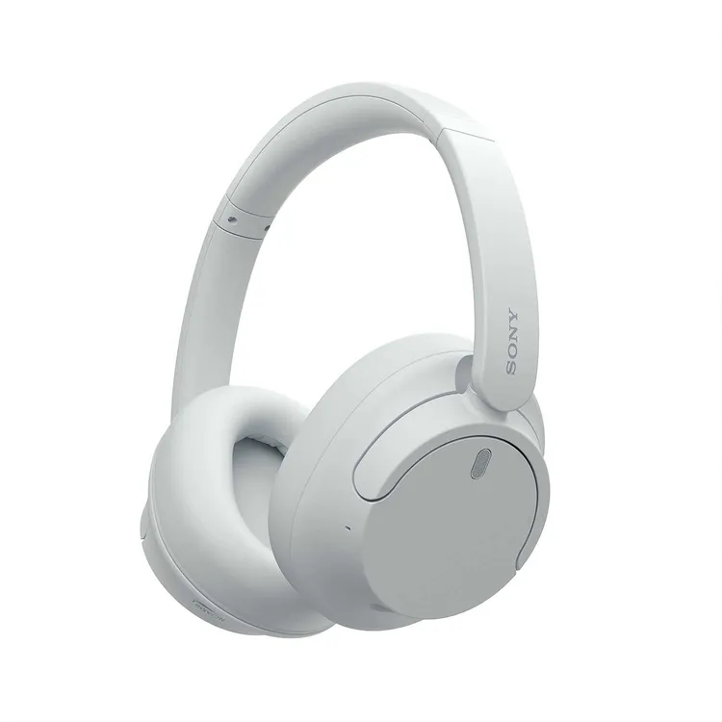 | Noise Cancelling con tecnología de sensor de ruido dual y procesador integrado V1. La tecnología DSEE™ restaura los sonidos de alta frecuencia y los fundidos suaves que se pierden durante la compresión | Más música, menos ruido de fondo con Cancelación de ruido activa. Hasta 35 horas de batería, energía incluso para viajar. Certificado para una mejor experiencia de sonido envolvente 360 RA. Micrófono integrado permite hacer llamadas manos libres con claridad cristalina. | 1 año de Garantia |  | 380,033.0 |  | 389,961.0 | 399,900.0 |  | 399,900.0 | 391,882.0 |  | 399,900.0 | 399,900.0 | 399,900.0 | 380,033.0 | techinn.com | 399,900.0 | Ktronix | 19,867.0 | Exlente producto, buen microfono y buen cancelacion de ruido | Si

Software
INSATEXT Requerimientos Técnicos ( Harware & Software )

Nº | Nombre | Imagen | Detalles | Empresa | Basico | Premium | Precio más Bajo | Proveedor precio más Bajo | Precio más Alto | Proveedor precio más Alto | Diferencia entre Precio más Alto y más Bajo | Observaciones Generales | RECOMENDACIÓN
1 | Balsamiq |  | Balsamiq es una herramienta de wireframing (bocetos de interfaces) que permite crear prototipos rápidos y de baja fidelidad para aplicaciones web y móviles. | https://balsamiq.com/pricing/ | 428,000.0 | 811,000.0 | 428,000.0 | Basico | 811,000.0 | Premium | 383,000.0 | Compartir diseños mediante enlaces o exportarlos en PDF/PNG. | SI
2 | Visual Studio Code |  | Ideal para desarrollo web, Python, Java, etc. mediante extensiones. Características principales: Autocompletado inteligente (IntelliSense). Depuración integrada para múltiples lenguajes. Control de versiones con Git incorporado. Resaltado de sintaxis y refactorización de código. Extensiones para añadir soporte a frameworks, lenguajes y herramientas. Personalización de temas, atajos y configuraciones. | https://visualstudio.microsoft.com/es/vs/pricing/ | 0.0 | 4,505,000.0 | 0.0 | Basico | 4,505,000.0 | Premium | 4,505,000.0 | Visual Studio Code es un editor de código fuente gratuito y de código abierto disponible en Windows, Linux y macOS. | SI
3 | Visual Paradigm |  | Visual Paradigm Online es una herramienta de diagramación en línea que permite crear y compartir diversos tipos de diagramas y gráficos;Es un software de diagramas en línea que permite crear y compartir diversos tipos de diagramas y gráficos, facilitando la colaboración y la gestión de proyectos. | https://online.visual-paradigm.com/es/pricing/#all | 0.0 | 676,200.0 | 0.0 | Basico | 676,200.0 | Premium | 676,200.0 | VP Online que simplifica la diagramación, tiene un potente editor de diagramas y un espacio de trabajo central para acceder y compartir trabajos en equipo. | SI
4 | Draw.Io |  | Es altamente adaptable y puede ser utilizado para una variedad de propósitos. Desde crear diagramas sencillos para presentaciones hasta diseñar arquitecturas de software complejas, la herramienta se adapta a las necesidades de cualquier usuario. Los diagramas de flujo y los mapas mentales son esenciales para visualizar tareas, hitos y cronogramas. Draw.io facilita la creación de estos diagramas, permitiendo a los gestores de proyectos organizar su trabajo de manera clara y precisa. | https://drawio-app.com/pricing/ | 0.0 | 1,668,000.0 | 0.0 | Basico | 1,668,000.0 | Premium | 1,668,000.0 | Con la máxima fiabilidad (99,99% de disponibilidad desde 2012) y actualizaciones y parches de seguridad continuos. | SI
5 | Microsoft 365 | 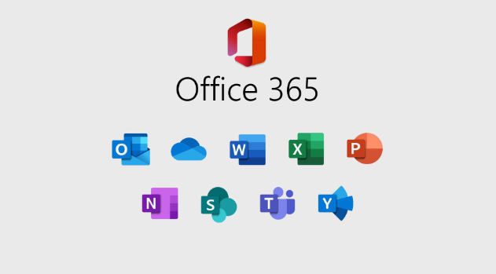 | Microsoft 365 sirve como un ecosistema completo que cubre todas las necesidades de comunicación, productividad y gestión documental, tanto para profesionales como para empresas. | https://www.microsoft.com/es-es/microsoft-365/enterprise/microsoft-365-plans-and-pricing | 1,962,000.0 | 3,104,000.0 | 1,962,000.0 | Basico | 3,104,000.0 | Premium | 1,142,000.0 | Microsoft 365 una herramienta esencial para cualquier entorno profesional que requiera eficiencia, seguridad y conectividad. | Si
6 | Git |  | Permite a los desarrolladores guardar, rastrear y coordinar cambios en el código fuent;Git es especialmente útil cuando un grupo de personas esta haciendo cambios en los mismos archivos al mismo tiempo. | https://git-scm.com/ | 0.0 | 0.0 | 0.0 | Basico | 0.0 | Basico | 0.0 | Es un software libre y gratuito de control de versiones. | Si
7 | GitHub |  | Control de Versiones Eficiente. Guarda el historial completo de tu proyecto, facilitando regresar a versiones anteriores si algo falla. Colaboración en Tiempo Real. Red Social para Desarrolladores. Puedes seguir a otros programadores, contribuir a proyectos de código abierto y construir tu reputación profesional. Automatización de Tareas. Con herramientas como GitHub Actions, puedes configurar flujos automatizados para pruebas y despliegues. | https://github.com/pricing | 0.0 | 947,000.0 | 0.0 | Basico | 947,000.0 | Premium | 947,000.0 | GitHub es una plataforma basada en la nube donde puedes almacenar, compartir y trabajar junto con otros usuarios para escribir código. | Si
8 | Canva | 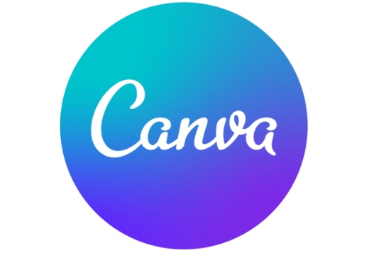 | Funciona directamente en el navegador o en su app móvil, sin necesidad de instalar software pesado. Interfaz intuitiva y amigable. Plantillas prediseñadas para distintos formatos (presentaciones, currículums, flyers, posts de Instagram, etc.). Biblioteca con miles de elementos gráficos, fotos, íconos y tipografías. | https://www.canva.com/es_es/precios/?msockid=2b6dc43525366ed00c8cd27424b86fc9 | 0.0 | 476,770.0 | 0.0 | Basico | 476,770.0 | Premium | 476,770.0 | Aunque es muy versátil, no sustituye software profesional como Adobe Illustrator | Si
9 | Bizagi Modeler |  | Función principal: Documentar, diseñar y optimizar procesos de negocio usando la notación estándar BPMN (Business Process Model and Notation) | https://www.bizagi.com/es/plataforma/modelo-de-precios | 0.0 | 200000 – 400000 | 0.0 | Basico | 0.0 | Basico | 0.0 | Colaboración en la nube: compartir y revisar procesos en tiempo real. | Si
9 | Spring Boot |  | Spring Boot es un framework desarrollado para el trabajo con Java como lenguaje de programación. Se trata de un entorno de desarrollo de código abierto y gratuito. | https://spring.io/ | 0.0 | 0.0 | 0.0 | Basico | 0.0 | Basico | 0.0 | Proporciona dependencias preconfiguradas para diferentes tipos de aplicaciones, como spring-boot-starter-web para aplicaciones web. | Si
10 | JWT (JSON Web Token) |  | Un token digital que contiene información sobre un usuario o entidad, firmado para garantizar su autenticidad. Autenticación: Saber quién es el usuario. Autorización: Determinar qué puede hacer el usuario. Comunicación segura: Transmitir datos entre servicios sin necesidad de mantener sesiones en el servidor. | https://www.jwt.io/ | 0.0 | 0.0 | 0.0 | Basico | 0.0 | Basico | 0.0 | JWT (JSON Web Token) es un estándar abierto (RFC 7519) y no requiere pago para usarse. | Si
11 | Auth0 |  | Con OAuth 2.0, las solicitudes de acceso son iniciadas por el cliente; La solicitud, el intercambio y la respuesta de los tokens siguen el siguiente flujo general: El cliente solicita autorización (solicitud de autorización) al servidor de autorización, proporcionando el id y el client secret como identificación; también proporciona los ámbitos y un URI de extremo (URI de redireccionamiento) al que enviar el token de acceso o el código de autorización. El servidor de autorización autentica al cliente y verifica que los ámbitos solicitados están permitidos. El propietario del recurso interactúa con el servidor de autorización para conceder el acceso. El servidor de autorización redirige de vuelta al cliente con un código de autorización o un token de acceso. Con el token de acceso, el cliente solicita acceso al recurso desde el servidor de recursos. | https://auth0.com/es/pricing | 0.0 | 3,360,000.0 | 0.0 | Basico | 3,360,000.0 | Premium | 3,360,000.0 | El servidor de autorización de OAuth 2 no puede devolver directamente un token de acceso después de que el propietario del recurso haya autorizado el acceso. | Si
12 | Java |  | Java es un lenguaje de programacion y plataforma informatica. Es ampliamente utilizado debido a su fiabilidad, portabilidad y versatilidad, lo que lo convierte en una base esencial para muchas aplicaciones y servicios digitales modernos. Java permite desarrollar aplicaciones que pueden ejecutarse en diferentes dispositivos y sistemas operativos gracias a su principio de "escribir una vez, ejecutar en cualquier lugar" (Write Once, Run Anywhere). Java incluye varios componentes clave, como el Java Runtime Environment (JRE), que permite ejecutar aplicaciones Java, y el Java Development Kit (JDK), que proporciona herramientas para desarrollar dichas aplicaciones. Además, el Java Virtual Machine (JVM) es una parte fundamental que interpreta y ejecuta el código Java en cualquier sistema. | Colaboración en la nube: compartir y revisar procesos en tiempo real. | 0.0 | 676,000.0 | 0.0 | 0.0 | 676,000.0 | 0.0 | 676,000.0 | Software libre. | Si

 |  |  |  | Plazo Entrega de Proveedor (Plazo Máximo Entrega en días) | 0 | 0
 |  |  |  | Cantidad Mínima Pedido de Proveedor | 0 | 0
 |  |  |  | Plazo Pago Proveedor en días | 15 | 20

Equipo de Usuario
INSATEXT Requerimientos Técnicos ( Harware & Software ) |  |  |  |  |  | INSATEXT Análisis Comparativo Tarifas Proveedores

Nº | Nombre | Imagen | Procesador | Detalles | Garantia | Amazon | Panamericana | Mercado Libre | Katronix | Alkosto | Olimpica | Jumbo | Falabella | Precio más Bajo | Proveedor precio más Bajo | Precio más Alto | Proveedor precio más Alto | Diferencia entre Precio más Alto y más Bajo | Observaciones Generales | RECOMENDACIÓN
1 | Tablet Xiaomi Redmi Pad Se 128Gb Gris | 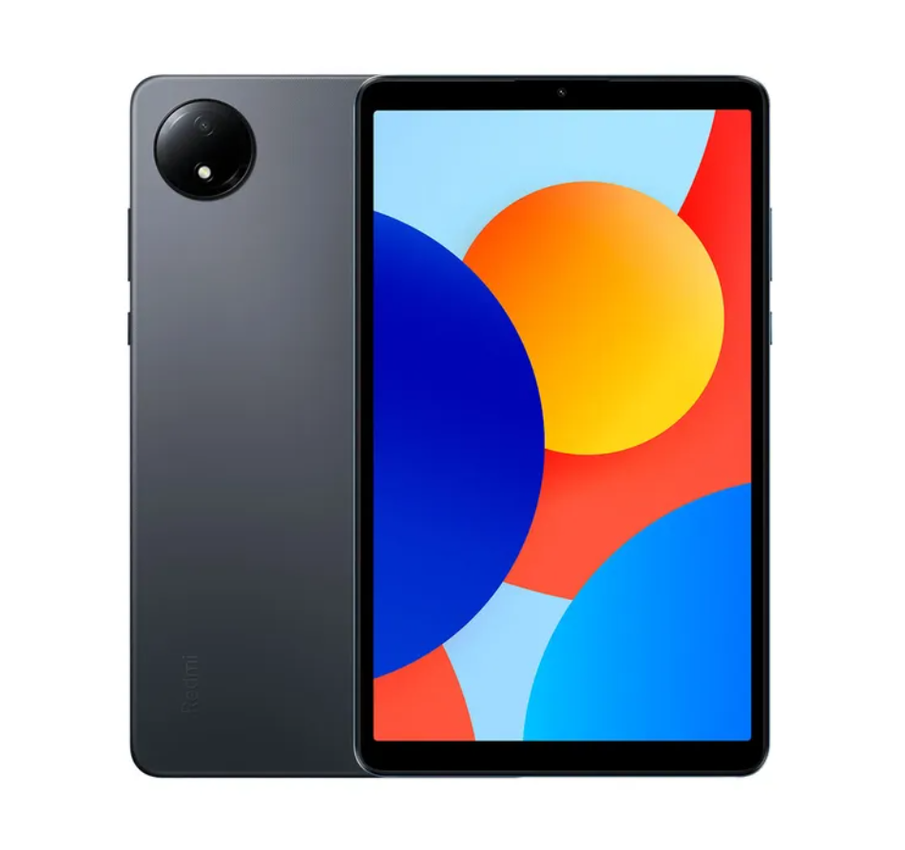 | Memoria Interna 128 GB Memoria RAM 4 GB Marca del Procesador MediaTek Número de Núcleos (más núcleos más multitareas) 8 Nucleos Velocidad del Procesador Hasta 2.0 GHz Sistema Operativo Android | Tamaño Pantalla 8.7 Pulgadas Resolucion Pantalla Full HD+ ( 1340 x 800 ) Resolucion Camara Frontal 5 Mpx Resolucion Camara Posterior 8 Mpx Duracion de la Bateria 25 Horas Aproximadas Color Gris Conectividad Conexion a Datos y WiFi Fuentes de Alimentacion de Energia Batería Recargable Interna Tipos de Puertos Entradas y Salidas Puerto USB Tipo C Opciones de Conectividad Bluetooth y WiFi | 12 Meses |  |  | 404,900.0 | 799,900.0 | 399,930.0 | 414,900.0 | 599,900.0 | 399,900.0 | 399,900.0 | Falabella | 799,900.0 | Katronix | 400,000.0 | Duracion de la bateria 25 Horas Aproximadas. Version Sistema Operativo Android 14 | Si
2 | Computador Portátil HP 15.6" Pulgadas fd0235la - Intel Core i3 - RAM 8GB - Disco SSD 512GB | 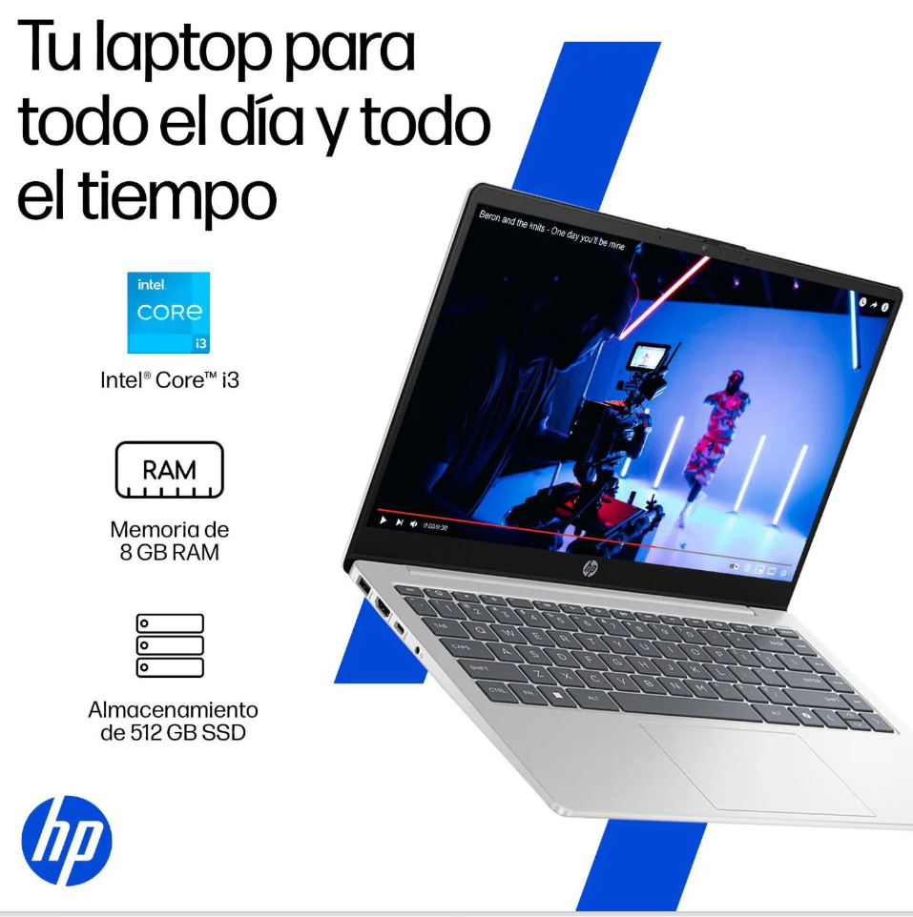 | Marca del Procesador INTEL Disco Estado Solido (SSD) Procesador Intel Core I3 Capacidad de Disco Estado Solido SSD 512 GB Modelo del Procesador Intel Core i3 - N305 Número de Núcleos 8 Velocidad del Procesador Hasta 3,8 GHz con tecnología Intel® Turbo Boost, 6 MB de caché L3, 8 núcleos y 8 subprocesos. Memoria RAM 8 GB Sistema Operativo Windows 11 Home | Tamaño de la pantalla en pulgadas 15.6 pulgadas Batería Recargable Interna Puerto HDMI Puerto USB Puerto USB Tipo C Salida de Audífonos Opciones de Conectividad: Bluetooth WiFi No. Puertos HDMI 1 Puertos No. Puertos USB 2 Puertos No. Puertos USB tipo C 1 Puertos No. Salidas de Audio 1 Puertos | 12 Meses | 1,335,000.0 |  | 2,730,000.0 | 1,599,000.0 | 1,599,000.0 |  | 2,700,000.0 | 1,649,000.0 | 1,335,000.0 | Amazon | 2,730,000.0 | Mercado Libre | 1,395,000.0 | Eleva su batería de 0 al 50 % en aproximadamente 45 minutos. | SI
3 | Computador All In One LENOVO 23.8" Pulgadas A100 - Intel N100 - RAM 8GB - Disco SSD 512GB | 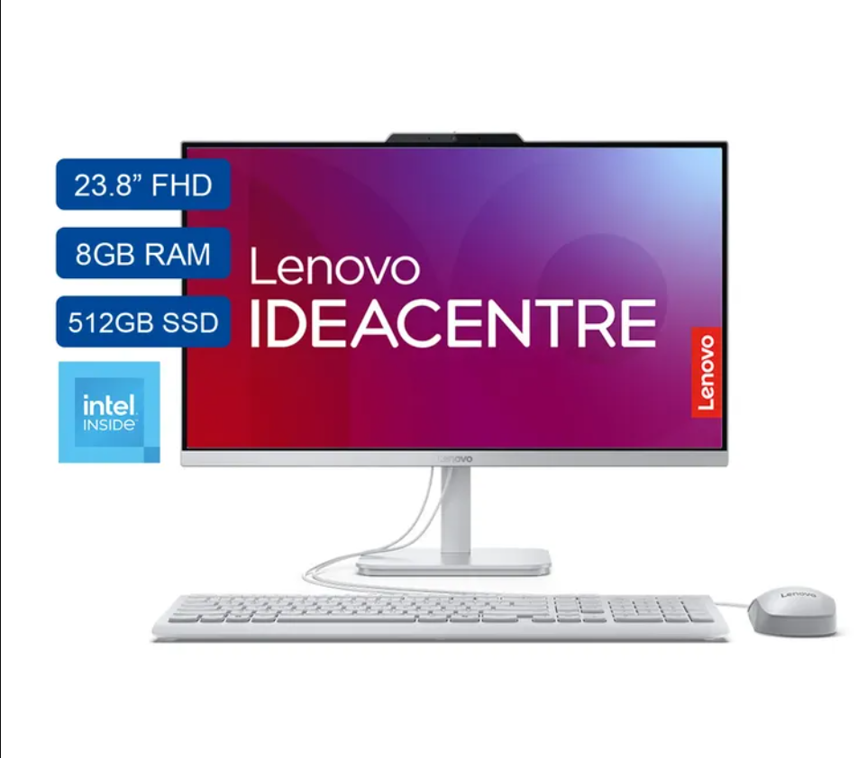 | Marca del Procesador INTEL Disco Estado Solido (SSD) Capacidad de Disco Estado Solido SSD 512 GB Modelo del Procesador N100 Número de Núcleos 4 Nucleos Velocidad del Procesador (4T, Max Turbo up to 3.4GHz, 6MB) Memoria RAM 8 GB Sistema Operativo Windows | Tamaño de pantalla 23.8 pulgadas. Fuentes de Alimentacion de Energia Energía Eléctrica Tipos de Puertos Entradas y Salidas: Puerto HDMI 2.1 Puerto LAN/Ethernet Puerto USB 2.0 Puerto USB 3.2 Salida de Audífonos Opciones de Conectividad: Bluetooth Conexión Con Cable USB WiFi Otras Tecnologias de Conectividad: Wi-Fi 6, 802.11ax 2x2 + Bluetooth 5.2 | 12 Meses | 5,000,000.0 | 1,699,000.0 | 1,189,000.0 | 1,799,000.0 | 1,499,000.0 | 3,000,000.0 | 1,699,000.0 | 2,199,900.0 | 1,189,000.0 | Mercado Libre | 5,000,000.0 | Amazon | 3,811,000.0 | Version Sistema Operativo 11 Home. Teclado alfanumerico. Camara WEB integrada. | SI
4 | Computador All In One LENOVO 23.8" Pulgadas A100 - Intel N100 - RAM 8GB - Disco SSD 512GB | 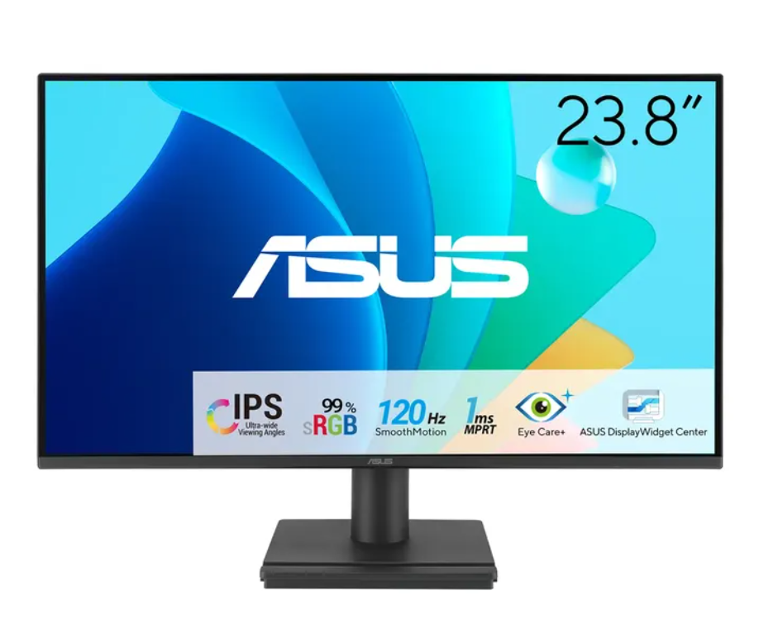 | Panel IPS de 23.8" con ángulos de visión de 178° Tasa de refresco de hasta 120Hz Tecnología Eye Care con luz azul baja y sin parpadeo Montaje VESA 100×100 mm para mayor versatilidad Compatible con Adaptive-Sync (VRR) Incorpora tecnologías Flicker-free y Low Blue Light, certificadas por TÜV Rheinland. | Tipo de Panel IPS Resolucion Pantalla FHD Diseño de la pantalla Plano Tamaño Pantalla 23.8 Pulgadas Tamaño Pantalla 52.7 Centímetros Contraste 3000:1 | 36 meses | 458,577.0 | 700,000.0 | 620,000.0 | 449,000.0 | 449,000.0 |  |  | 499,000.0 | 449,000.0 | Katronix | 700,000.0 | Panamericana | 251,000.0 | Aplicacion dispoblke de ASUS DisplayWidget Center que permite ajustar la configuración del monitor con el ratón, en lugar de usar los botones físicos del monitor. | SI

 |  |  |  |  | Plazo Entrega de Proveedor (Plazo Máximo Entrega en días) | 1 | 7 | 6 | 1 | 12 | 7 | 8 | 8 |  |  |  |  | 2
 |  |  |  |  | Cantidad Mínima Pedido de Proveedor | 1 | 1 | 1 | 1 | 1 | 1 | 1 | 1 |  |  |  |  | 0
 |  |  |  |  | Plazo Pago Proveedor en días | 30 | 60 | 15 | 30 - 60 | 30 | 30 | 30 | 60 |  |  |  |  | 0

NAS
INSATEXT Requerimientos Técnicos ( Harware & Software ) |  |  |  |  |  | INSATEXT Análisis Comparativo Tarifas Proveedores

Nº | Nombre | Imagen | Especificaciónes | Detalles | Compatibilidad | DiscosDuros.com.co | Mercado Libre | Homecenter | Amazon | Systore Colombia | PCS For All SAS | Newegg | eBay | Precio más Bajo | Proveedor precio más Bajo | Precio más Alto | Proveedor precio más Alto | Diferencia entre Precio más Alto y más Bajo | Observaciones Generales | RECOMENDACIÓN
1 | UGREEN NASync DH2300 | 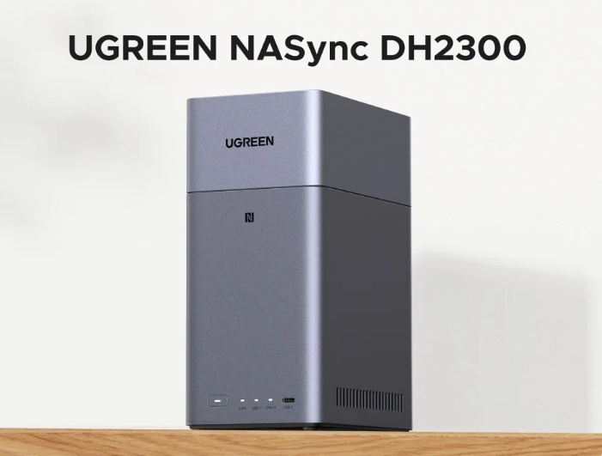 | Modelo: UGREEN NASync DH2300. Bahías de disco: 2 (soporta hasta 60 TB en total, sin discos incluidos). Memoria RAM: 4 GB LPDDR4X. Procesador: ARM RK3576. Conectividad de red: 1 puerto Ethernet 1 GbE. Conexiones adicionales: HDMI 4K Ultra HD (salida 4K@60Hz). NFC One-Touch para conexión rápida. DLNA y app TV para streaming directo. Seguridad: cifrado avanzado, firewall y autenticación de dos factores (2FA). | Baterías necesarias. Composición de la pila de la batería: ‎Litio-metal Número de puertos:5 Tipo de material: Plástico Factor de forma: ATX Compatibilidad del montaje: ‎Mesa Incluye batería recargable :‎No Peso del producto: ‎1,69 kg | Universal | null | 1,062,599.0 |  | 635,986.0 |  |  | 1,172,956.0 | 626,835.0 | 626,835.0 | eBay | 1,172,956.0 | Newegg | 546,121.0 | No incluye discos duros | Si
2 | Servidor NAS QNAP TS-464-8G 0TB 4 Bahías con Hdmi TS-464-8G-US |  | Procesador: Intel® Celeron® N5095 4-core/4-thread hasta 2.9GHz con GPU Intel® UHD Graphics. Memoria: DDR4 de 8GB (1x8GB), ampliable hasta 16GB (2x8GB). Dos puertos 2.5GbE (2.5G/1G/100M) con soporte de agregación de enlaces. 2 ranuras M.2 2280 PCIe Gen3 para SSD NVMe de caché o expansión. Salida HDMI™ 2.1 (4K @ 60Hz) para transmisión multimedia fluida. 1 ranura PCIe Gen3 x2 para expansión (10GbE, QM2, etc.). Compatibilidad con QTS o QuTS hero (ZFS, deduplicación, snapshots avanzadas). 2x USB 3.2 Gen2 (10Gbps) + 2x USB 2.0 para respaldo rápido y conectividad versátil. | Marca: QNAP Series: ‎TS-464-8G-US Dimensiones del producto: 25,4 x 30,48 x 33,02 cm; 2,26 kg Factor de forma: ATX Descripción del disco duro: Disco duro mecánico Interfaz del disco duro: Serial ATA Velocidad de rotación del disco duro: 7200 RPM | Universal | null | 2,564,888.0 |  | 2,938,728.0 | 3,400,000.0 | 6,500,000.0 | 2,087,400.0 | 2,236,500.0 | 2,087,400.0 | Newegg | 6,500,000.0 | PCS For All SAS | 4,412,600.0 | Se puede decir que es tan silencioso que el sonido durante el arranque es casi imperceptible. -Reseñas de Amazon | SI
3 | NAS TERRAMASTER F2-424 de 2 bahías - CPU N95 de cuatro núcleos | 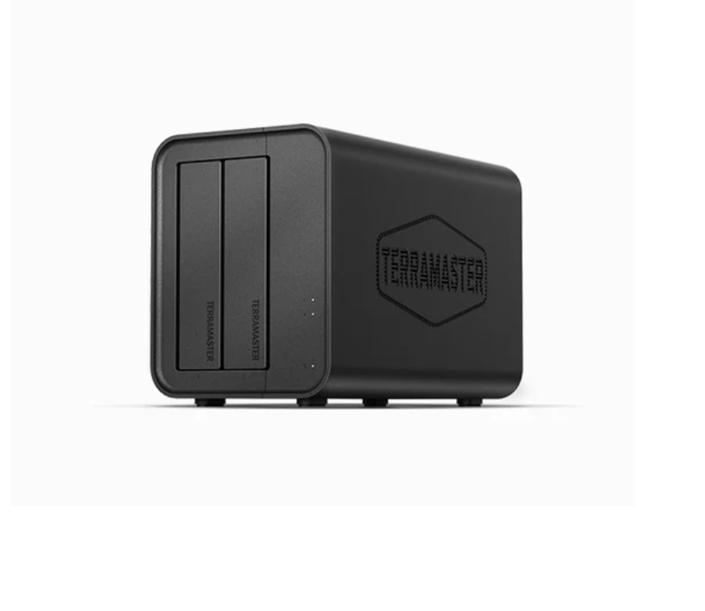 | Procesador Intel x86 de cuatro núcleos y 4 GB de RAM, el almacenamiento conectado a la red F2-425 maneja sin esfuerzo la transcodificación 4K y la multitarea. El puerto de 2,5 GbE garantiza transferencias de archivos ultrarrápidas y admite el acceso simultáneo multiusuario. Hub multimedia: admite decodificación 4K H.265 a nivel de hardware, compatible con Plex, Emby y Jellyfin, con DLNA para una transmisión multidispositivo perfecta. Configuración para tu almacenamiento a través de la aplicación TNAS Mobile sin PC. La aplicación móvil admite copias de seguridad automáticas de fotos y videos, además de sincronización local/remota en tiempo real, todo administrado a través de un solo cliente. Ultra silencioso;Funciona a solo 19 dB (A), ideal para entornos silenciosos. | Dimensiones del producto: 8,74 x 4,69 x 6,06 pulgadas Peso del artículo: 2,86 libras Fabricante: TERRAMASTER Número de modelo del artículo: F2-425 Marca: TERRAMASTER Color: Negro Dimensiones del producto: 8,74" D x 4,69" W x 6,06" H Tamaño: 2Bay, F2-425 Material: Plástico | Universal | null | 2,699,999.0 | 3,755,400.0 | 3,500,000.0 |  |  | 931,875.0 | 1,500,000.0 | 931,875.0 | Newegg | 3,755,400.0 | Homecenter | 2,823,525.0 | TNAS se ejecuta en TOS, un sistema operativo TerraMaster desarrollado en base a Linux. | SI
4 | UGREEN NASync DXP4800, 4-Bay NAS with Intel® N100 Quad-Core CPU |  | Procesador Intel® de 12.ª generación y 4 núcleos: Con un procesador Intel® de 12.ª generación, 4 núcleos y 4 hilos. Una aplicación todo en uno: la aplicación NAS integra estas funciones en un solo lugar. Acceda al Administrador de almacenamiento, Archivos, Fotos. Almacenamiento masivo de datos de 4 bahías: Equipado con cuatro bahías para unidades SATA y dos M.2 NVMe, el NASync DXP4800 tiene una capacidad máxima de almacenamiento de hasta 96 TB. Puertos de red duales de 2,5 GbE: Dos puertos de red de alta velocidad de 2,5 GbE que se pueden agregar a un ancho de banda de 5 G para velocidades de descarga de hasta 625 MB/s. Seguridad de datos profesional: Con cifrado profesional, la transmisión de datos y las cuentas pueden estar completamente protegidas. | Capacidad de almacenamiento digital: 136 TB Interfaz de disco duro: Serial ATA-600 Tecnología de conectividad: Ethernet, HDMI, SATA, USB, USB-C Marca: UGREEN Características especiales : CPU Intel Quad Core, 8 GB DDR5 RAM, 2 x 2.5 GbE Ethernet, 4K HDMI, SD 3.0 Factor de forma de disco duro: 3,5 Pulgadas Descripción del disco duro: 4 x SATA, 2 ranuras M.2 NVMe | Universal | null | 2,936,338.0 |  | 2,607,150.0 |  |  | 1,861,900.0 | 2,104,210.0 | 1,861,900.0 | Newegg | 2,936,338.0 | Mercado Libre | 1,074,438.0 | Seguridad de datos profesional: Con cifrado profesional, la transmisión de datos y las cuentas pueden estar completamente protegidas. | SI
5 | Seagate IronWolf – Disco duro para NAS 8 TB | 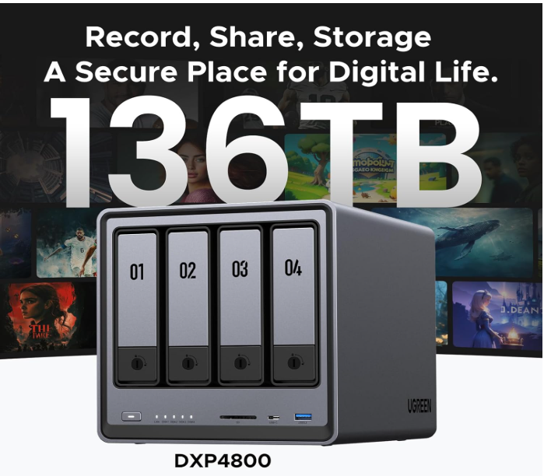 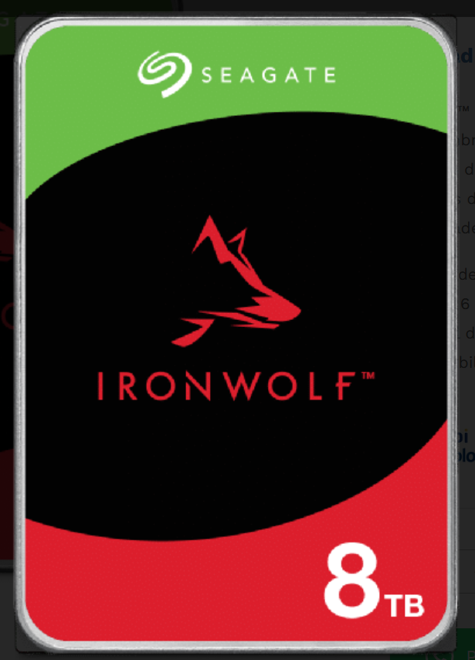 | Tipo: Disco Duro para NAS Uso: Interno Interfaz: SATA 6 Gbps Capacidad: 8 Terabytes / TB MTBF: 1.000.000 de horas Control de recuperación de errores: Si Sensor de Vibración rotacional: Si | Dimensiones: 146,99 mm x 101,85 mm x 26,11 mm Peso: 720 g Alimentación de Energía: 5 V | Tipo Disco Duro para NAS | 1,929,997.0 | 1,127,900.0 | 909,900.0 | 745,216.0 | 1,980,000.0 | 1,441,000.0 | 745,216.0 | 800,000.0 | 745,216.0 | Amazon | 1,980,000.0 | Systore Colombia | 1,234,784.0 | Optimizado para NAS con AgileArray.™ AgileArray está diseñado para equilibrio de doble plano y optimización de RAID en entornos de múltiples bahías con la administración de energía más avanzada posible. | Si
6 | WD Black Disco Duro 10 TB | 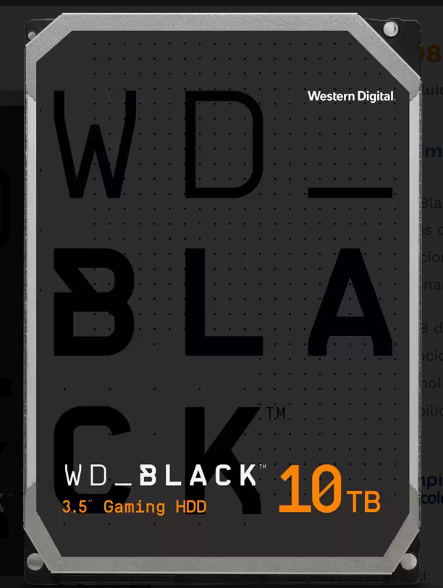 | Interfas: SATA III Capacidad: 10 Terabytes / TB Velocidad Lectura: 280 MB/s Velocidad Escritura: 263MB/s | Dimensiones: 14.71 cm x 10.16 cm x 2.62 cm. Peso: 748 g. 10TB de capacidad Velocidad de lectura de 260 MB/s. Tecnología SATA. Fiabilidad robusta. | Tipo Disco Duro para NAS - Universal | 2,089,883.0 | 1,432,900.0 | 1,769,900.0 | 745,216.0 | 2,000,000.0 | 5,000,000.0 | 745,216.0 | 410,300.0 | 410,300.0 | eBay | 5,000,000.0 | PCS For All SAS | 4,589,700.0 | Una garantía limitada líder en la industria de 5 años. | Si
7 | Disco Duro 8tb Nas Toshiba N300 Sata3 7200rpm HDWG780XZSTA |  | Capacidad Disco: 8 Tb Interfaz de Conexión: Sata 6gb/s Velocidad Rotación: 7.200 rpm Cache: 256mb | Producto: Disco duro interno de 3,5 pulgadas Toshiba N300 8TB NAS CM Marca: TOSHIBA Modelo: HDWG780XZSTA | Tipo Disco Duro para NAS |  | 1,353,900.0 | 1,012,000.0 | 704,229.0 | 940,000.0 | 2,264,220.0 | 670,694.0 | 1,300,010.0 | 670,694.0 | Newegg | 2,264,220.0 | PCS For All SAS | 1,593,526.0 | Almacenamiento de alta capacidad las 24 horas del día, los 7 días de la semana. | Si
8 | DISCO DURO WESTERN DIGITAL WD RED PLUS NAS DE 4TB SATA | 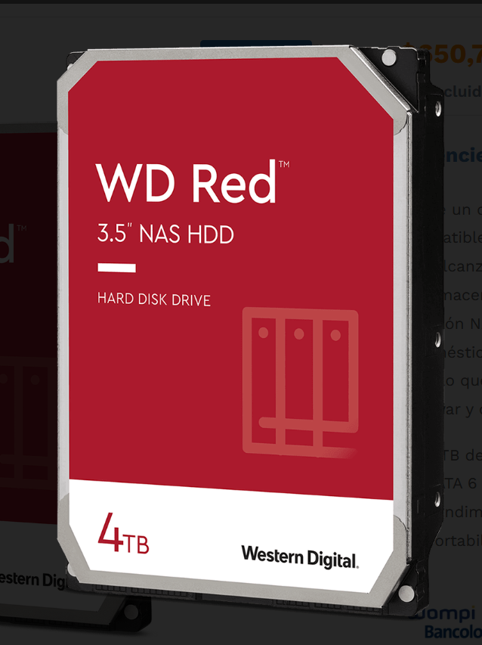 | Capacidad: 4 TB Interfaz: SATA 6 Gbps Velocidad del disco: 5400rpm Tamaño de caché: 256 MB | Dimensiones: 147 x 101,6 x 26,1 mm Peso 570 gr Tipo Disco: HDD Tamaño Disco: 3.5" | Tipo Disco Duro para NAS | 650,797.0 | 595,208.0 | 509,900.0 | 374,274.0 | 430,000.0 | 944,640.0 | 392,987.0 | 800,000.0 | 374,274.0 | Amazon | 944,640.0 | PCS For All SAS | 570,366.0 | Funciona en un rango de temperatura de 5 °C a 35 °C. | Si
9 | Disco Duro Interno Seagate Exo 7e8 512e Sas Enterprise, 6tb | 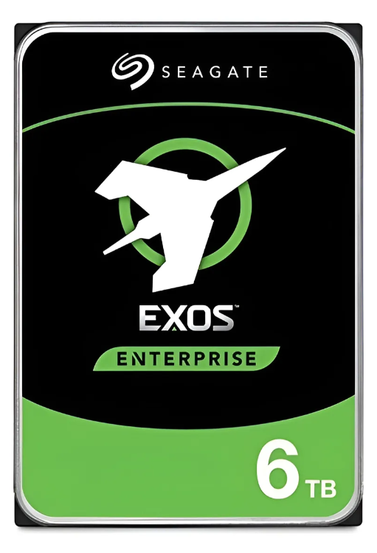 | Capacidad: 6 TB Caché de datos: 256 MB Ubicación del disco rígido y SSD: Interno Factor de forma del disco rígido y SSD: 3.5 " Velocidad de rotación: 7.200 rpm | Ancho: 10,19 cm Altura: 2,61 cm Profundidad: 14,7 cm Peso: 705 g Tipo de almacenamiento del disco: NAS Modelo: ST6000NM0095 Versión: 7E8 | Tipo Disco Duro para NAS | 638,500.0 | 1,112,824.0 | 945,900.0 | 1,066,680.0 |  | 1,364,040.0 | 1,059,195.0 | 892,307.0 | 638,500.0 | DiscosDuros.com.co | 1,364,040.0 | PCS For All SAS | 725,540.0 | Consumo energético del disco rígido y SSD: 8.73W inactivo, 9.2W activo | Si

 |  |  |  |  | Plazo Entrega de Proveedor (Plazo Máximo Entrega en días) | 1 | 7 | 10 | 6 | 1 | 7 | 12 | 5
 |  |  |  |  | Cantidad Mínima Pedido de Proveedor | 1 | 1 | 1 | 1 | 1 | 1 | 1 | 1
 |  |  |  |  | Plazo Pago Proveedor en días | 30 | 60 | 90 | 15 | 30 - 60 | 30 - 60 - 90 | 30 | 30

Hosting y Dominio
Hosting y Dominio |  |  |  |  |  |  | INSATEXT Análisis Comparativo

Nº | Nombre | Imagen | Direccion del servicio | Especificaciones | Registro Dominio | Servicio Hosting | Precio Nacional | Observaciones Generales | RECOMENDACIÓN
1 | Hostinger |  | https://www.hostinger.com/co/hosting-web?msclkid=b0f88d8e9d8c135c1207e49248f3c1fb&utm_source=bing&utm_medium=cpc&utm_campaign=Generic-Hosting|NT:Bing|LO:CO&utm_term=hosting+y+dominios+en+espa%C3%B1ol&utm_content=Web+Hosting+-+PD:WH | Cada buzon cuenta con 1GB de almacenamiento, incluyendo que un solo dominio, tambien es gratis durante un año. | - Dominio gratis durante 1 año - sin preocupacion del mantenimiento - Usa la línea de comandos de WordPress para obtener resultados inmediatos - Se crea sitios en minutos con el Creador de páginas web con IA | - Se puede crear hasta 3 sitios web -20 GB de almacenamiento para tus archivos (SSD) -2 buzones por sitio web - gratis durante 1 año | 478,800.0 | No disponible backups diarios y a demanda para evitar cualquier pérdida de datos. | No
2 | Bana Hosting |  | https://banahosting.com/web-hosting | Esta entidad ofrece los dos servicios, sin embargo ofrece estos paquetes apartes, dando dominios de distintos precios. | - Free SSL For all hosted Domains | Alojamiento web ilimitado - Almacenamiento SSD Ultra de 100 GB - Ancho de banda ilimitado. SSL gratuito para todos los dominios alojados - Instalación de WordPress con un solo clic - Copias de seguridad automáticas gratuitas - Procesador de 5,8 GHz - Memoria RAM de 6 GB - Centros de datos en EE. UU. y Europa - Garantía de devolución de dinero de 30 días | 312,000.0 | Garantía de devolución de 30 días | SI
3 | webempresa |  | Hosting WordPress Colombia | Registro Gratis de dominio .com.co | Esta entidad ofrece los dos servicios, sin embargo ofrece estos paquetes apartes, dando dominios de distintos precios. | - 1 Dominio gratis el primer año | - 2 sitios web - 11 GB espacios Discos SS - 50.000 visitas/mes - El mejor soporte técnico 24/7 - Soporte WordPress en foro - Sin límite de consumo - Migración web gratis - Todas las características técnica | 268,135.7 | Limitado a 2 sitios web | SI
4 | Namecheap | 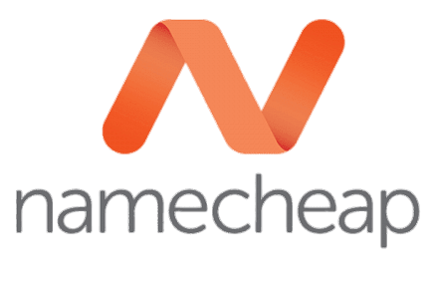 | https://www.namecheap.com/hosting/shared/?gad_source=1&gad_campaignid=21426140781&gclid=CjwKCAiA8vXIBhAtEiwAf3B-gybBWZ2rcjxMCzf0tp6Ut-8LEM2vXpoRDWtLbbuEOyJ9eNABBOVJrRoCVnsQAvD_BwE | Este ofrece 100% de tiempo de actividad -El mayor rendimiento - La verdadera estabilidad - Protección de datos Stellar Business (solo en el centro de datos de los Estados Unidos) y todos los planes de Stellar Shared Hosting (centros de datos de la UE y Singapur) | - Nombres de dominios | - Sitios web ilimitados - Almacenamiento SSD ilimitado - Buzones de correo ilimitados - Copia de seguridad automática - Creador de sitios web con IA - Herramientas de IA | 280,267,11 | Cuenta con copia de seguridad automática, pero no con almacenamiento en la nube. | NO
5 | SiteGround |  | Hosting web diseñado para el mejor rendimiento y velocidad web - SiteGround | Dominio gratis Certificados SSL gratuitos Correo electrónico gratuito Migrador de e-mail gratuito CDN gratuita Copias de seguridad diarias Seguridad mejorada Caché lista para utilizar Compensación de energía 100% renovable | Dominio gratuito por tiempo limitado: al contratar el plan, SiteGround incluye el registro de un dominio sin costo inicial. Transferencia de dominio gratuita: si ya tienes un dominio en otro proveedor, puedes migrarlo sin pagar extra. Gestión DNS: SiteGround ofrece DNS privados y redundantes, con infraestructura en la nube de Google, lo que mejora la estabilidad y velocidad de respuesta. Correo electrónico en tu dominio: cuentas de correo ilimitadas con protección antispam y webmail gratuito. | Sitios web: 1 sitio web. Almacenamiento: 10 GB SSD NVMe. Tráfico mensual: ~10.000 visitas al mes (no medido estrictamente). Certificado SSL: gratuito e ilimitado. Copias de seguridad: diarias automáticas. Migración de sitio: gratuita (manual o automática con su herramienta). CDN gratuita: para acelerar la carga global de tu sitio. Seguridad: protección avanzada, caché optimizada y compensación de energía 100% renovable. 10 GB de espacio web | 89,328.0 | Garantía de devolución de 30 días. | Si
6 | Colombia Latinoamerica Hosting |  | https://www.latinoamericahosting.com.co/hosting/ | Espacio en disco: 30 GB Transferencia: 600 GB CPU: 2 vCPU RAM: 4 GB Dominios soportados: 2 Cuentas de email: 20 Bases de datos: 5 | Ofrecen dominio gratuito por un año en extensiones (.com, .net, .org, .com.co, .shop, .store). Incluyen gestión DNS avanzada y configuraciones automáticas de correo (SPF/DKIM/DMARC) para que tus emails lleguen a bandeja de entrada. | 30 GB Espacio SSD NVMe 600 GB de Tráfico / mes 2 CPU / Garantizado 4 GB de memoria RAM IPv4 + IPv6 activado 20 Cuentas E-mail 5 Bases de datos 2 Dominios permitidos WordPress / Joomla / Otros LiteSpeed + LSCache Seguridad Imunify360 Constructor de sitios Pro Copias de seguridad SSL gratis (https://) | 170,000.0 | Limitado a 20 cuentas de emails | Si
7 | Dongee |  | https://www.dongee.com/hosting/empresas | 2 CPU / 3GB RAM 70 GB Almacenamiento NVMe Tráfico ilimitado Buzones ilimitados y flexibles Almacenamiento personalizado | Dominio Gratuito primer 1 año. puedes registrar extensiones como .com, .net, .org, .com.co, .onlien, . shop y .store. Gestion DNS avanzada . Migracion incluida | Recursos asignados: 2 CPU virtuales y 3 GB de RAM Almacenamiento: 70 GB en discos NVMe SSD, hasta 10 veces más rápidos que SSD tradicionales Tráfico mensual: ilimitado (sin restricciones de visitas) Sitios web: pensado para alojar un proyecto empresarial estable y crítico Correos corporativos: buzones ilimitados, con configuraciones automáticas de SPF/DKIM/DMARC para máxima entrega en bandeja de entrada Certificado SSL: incluido para seguridad en todas las conexiones Backups: copias de seguridad diarias automáticas CDN: distribución de contenido rápida con presencia en Colombia y red global | 120,000.0 | Sin soporte prioritario, no disponible la escalabilidad automática. | Si
8 | COLOMBIA HOSTING |  | https://www.colombiahosting.com.co/ | Almacenamiento: 10 GB en discos NVWE SSS (alta velocidad) . Cuentas de correo: 10 cuentas corporativas. Un certificado SSL. Acceso al creador con IA. Email Marketing: basica. | Backups diarios | 1 web 2 bases de datos 10 GB NVMe SSD 10 cuentas de correo Creador de sitios web 1 Certificado SSL | 216,000.0 | No disponibles Email de Marketing | Si

Licencia de Windows 11 pro
Licencia de windows |  |  |  |  | INSATEXT Análisis Comparativo Tarifas Proveedores

Nº | Nombre | Imagen | Direccion de la empresa | Detalles | Precio Nacional | Observaciones Generales | RECOMENDACIÓN
1 | Microsoft |  | https://www.microsoft.com/es-co/d/windows-11-pro/dg7gmgf0d8h4 | Esta versión está diseñada para equipos que necesitan una nueva licencia de Windows y cumplen los requisitos mínimos del sistema para Windows 11. Si el equipo ejecuta Windows 10 y no puede usar Windows Update para instalar la actualización gratuita a Windows 11, no podrá instalar esta versión de Windows 11. | 1,099,999.0 | Su calidad esta garantizada,es una entidad reconocida. | Si
2 | Bodega Digital |  | https://bodegadigital.biz/producto/licencia-windows-11-professional/ | Esta licencia de Windows 11 es válida únicamente para la versión Pro, no es reutilizable en caso de formateo y no es compatible con otras versiones como Home o Pro N; es necesario descargar el sistema operativo desde el sitio oficial para asegurar su correcta activación o ingresarla en la versión Pro. | 41,391.0 | El costo es precio llamativo,pero contiene algunas restricciones. | No | Si
3 | Colombia PC |  | https://colombiapc.com/product/windows-11-pro-licencia-original/?gad_source=1&gad_campaignid=22328210296&gclid=CjwKCAiA8vXIBhAtEiwAf3B-g2sXx8w2ozZQ8omvsjCdet7jvI2mzDnxgdAqEZC4-Y-wCKoCX3ad_xoC1GQQAvD_BwE | Activación permanente luego de validar serial. Clave de Producto original de 25 caracteres para 1PC. Pago Único, sin suscripciones. Clave de Producto Original Windows 11 Pro, características innovadoras, apps premium, almacenamiento adicional en la nube y seguridad avanzada: Windows 11 tiene lo que necesitas para el éxito. Activación instantanea. Incluye serial de activación e instrucciones para ingresar. | 38,000.0 | El precio es asequible. | SI

Antivirus
A

Nº | Nombre | Imagen | Direccion de la empresa | Detalles | Precio Nacional | Observaciones Generales | RECOMENDACIÓN
1 | McAfee |  | https://www.mcafee.com/consumer/es-co/landing-page/direct/sem/mtp-family/desktop/shopping.html?csrc=google&csrcl2=pla-shopping&cctype=desktop-brand&ccstype=&ccoe=direct&ccoel2=sem&pkg_id=521&affid=1490&srsltid=AfmBOordGkoaFUI_LGUVJMgrOwREFP6tKyAkrSm72qg8RzdxFNS7VyA_StA | - 5 Dispositivos - Suscripción de 1 años - Antivirus galardonado - Firewall - Administrador de contraseñas - Destructor de archivos - Supervisión de identidad - Seguridad en línea | 165,900.0 | Ofrece multiples beneficios. | Si
2 | Kaspersky |  | https://latam.kaspersky.com/premium?reseller=es-LA_b2c-eg-lf_acq_ona_sem_bra_onl_b2c_google_ppc-ad_______&utm_content=ppc-ad|generic&utm_content=ppc|b2c-bf-2025-lf&utm_source=google&utm_medium=cpc&utm_campaign=DM_B2C_LATAM_NOLA_PPC_Google_LF_SP-CO_B_KWD_PHR_Brand+&gad_source=1&gad_campaignid=21922811166&gclid=CjwKCAiA8vXIBhAtEiwAf3B-g9DF2Zac2f8t4yrlhmByOX8_TPkyNtdBVIo8ygb00vL8tu-C7x5IqhoCMwQQAvD_BwE | -Antivirus en tiempo real -Protección de pagos en línea -Rendimiento optimizado -VPN superrápida e ilimitada - Buscador de filtraciones de datos | 199,950.0 | Ofrece varias opciones de protección de alta calidad. | SI
3 | AVG | 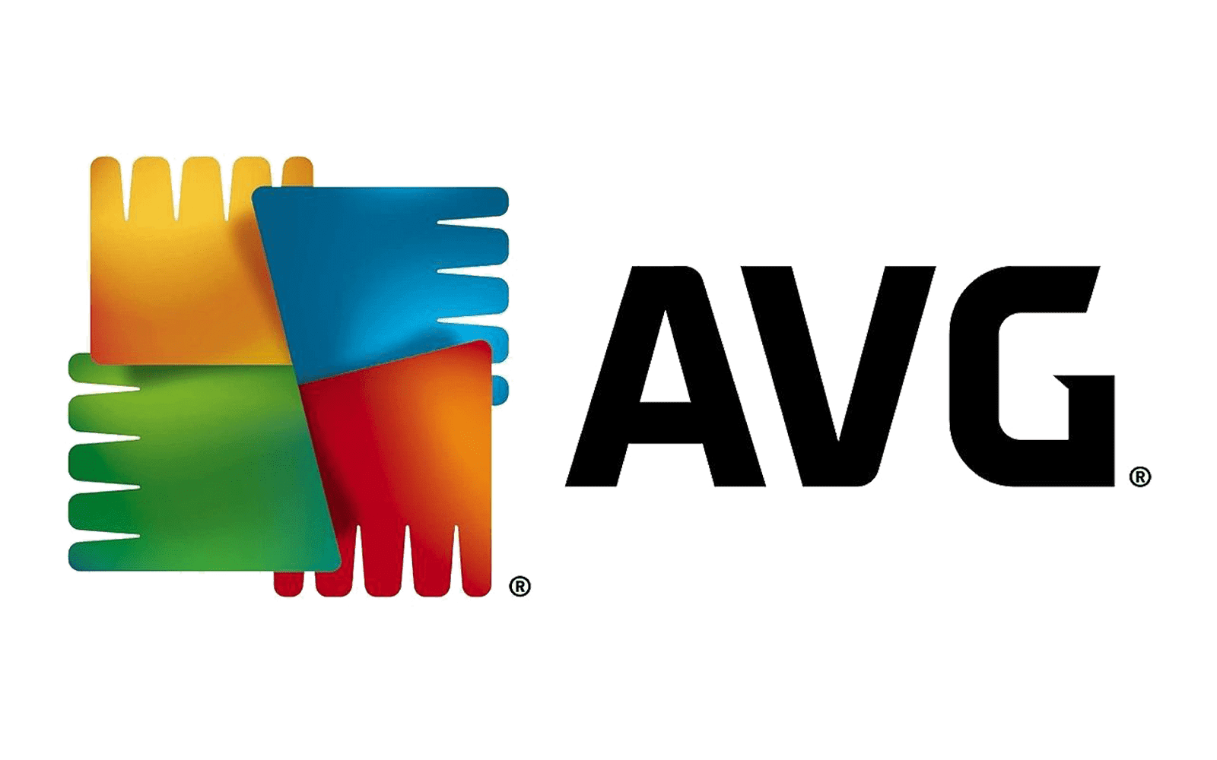 | https://www.avg.com/es-co/internet-security#pc | - Detiene los virus y otros tipos de malware - Bloquea sitios web y correos electrónicos fraudulentos - Protégete contra robos de identidad - Haz pagos por internet con seguridad | 92,900.0 | Tiene un precio asequible. | SI

